Дефекты
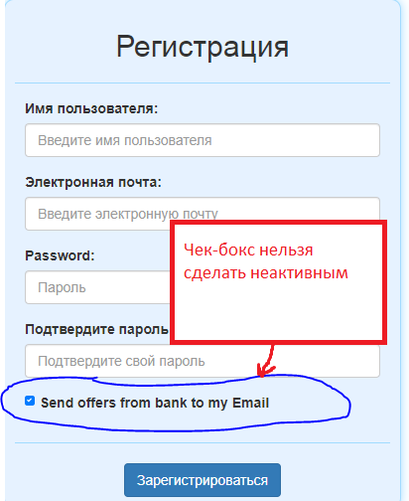
№ | Название дефекта * | Важность* | Описание дефекта* | Результат* | Ожидаемый результат* | Приложение | Примечание
1 | Авторизация:Поле "Имя Пользователя":Поле отсутствует на форме, вместо него поле "Электронная почта" | average | шаги по воспроизведению: 1.нажать кнопку "Войти" | На форме присутствует поле "Электронная почта" и "Пароль" | На форме присутствует поле "Имя пользователя" и "Пароль" | 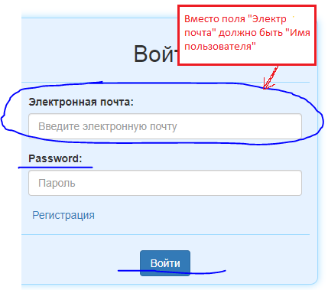 | REQEM-8
2 | Расчет выплат:Сохранить результат:Отправить на электронную почту: Результат расчета не отправляется на почту | major | шаги по воспроизведению: 1.Авторизироваться в системе 2.Нажать "Расчет кредита" в меню пользователя 3. Ввести в поле "Сумма" "100000" 4. Ввести в поле "Срок в месяцах" "12" 5. Ввести в поле "Ставка" "15" 6. Нажать кнопку "Рассчитать" 7. Нажать кнопку "Сохранить" 8.Ввести название "Расчет 1" 9.Нажать чек-бокс "Выслать мне на почту" 10.Нажать кнопку "Сохранить" | На почте, принадлежащей пользователю, не обнаружено письма с сохраненным результатом | Результат расчета отправлен на почту пользователя |  | ФТ-5
3 | Регистрация:Чек-бокс отправки "Send offers from bank to my Email": чек-бокс нельзя сделать неактивным | Enhancement | шаги по воспроизведению: 1.Нажать "Войти" 2.Нажать "Регистрация" | Чек-бокс нельзя сделать неактивным | Чек-бокс функционирует

4 | Расчет выплат:Все поля формы:Разрешен ввод отрицательных чисел | major | шаги по воспроизведению: 1. Открыть главную страницу(регион расчета выплат) 2. Ввести отрицательные значения во все поля формы примечание: должно появиться сообщение об ошибке | Во все поля формы можно ввести отрицательные значения без сообщения об ошибке | В поля формы можно вводить только положительные значения, при вводе отрицательных выводится сообщение об ошибке | 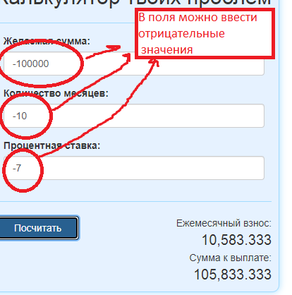 | REQEM-1-2-3

Report
Rock
soft
Project name |  | Калькулятор кредитов |  |  | ☗
version |  | 0.0.1
GENERAL
 |  |  |  |  | Smoke Test | Acceptable
 |  |  |  |  | Test Cases | Medium
 |  |  |  |  | Defect Report
Качество данного продукта Medium, так как основная функциональность работает, самый критический дефект- невозможность отправитть результат на почту.
 |  |  |  |  | New Defects | 4
 |  |  |  |  | Test Documentation | Check List +Test Cases

DETAILED
Распределение дефектов по типу
Распределение дефектов по степени критичности
 |  |  |  |  | Top 5 most important issues
 |  |  |  |  | ID | Severity |  | Critical | 0
 |  |  |  |  | №2 №4 №1 №3 | Major Major Average Enchancement |  | Major | 2
 |  |  |  |  |  |  |  | Average | 1
 |  |  |  |  | Testing environment |  |  | Minor | 0
 |  |  |  |  | URL: ... Application service: Apache 2.2.2.0 Browsers: Google Chrome |  |  | Enchancement | 1

 | QUALITY BY TEST TYPESQUALITY BY TEST TYPES |  |  |  | Recommendations
 | Module |  | Quality | Comments | Данный продукт требует исправления дефектов в регионе расчета выплат, после этого продукт будет функционировать согласно с требованиями заказчика.
 | Регистрация |  | High | Все разработано в соответствии со спецификацией |  |  | Functional | 2
 | Авторизация |  | Medium | Функционал работает,но GUI следует исправить согласно с требованиями |  |  | Gui | 2
 | Расчет выплат |  | Low | Модуль который содержит большинство функциональных дефектов и при этом является основным, первый подлежит исправлению
 | Просмотр результатов |  | High | Все разработано в соответствии со спецификацией

 | QA team
 | Company: BSUIR QA Manager: Mazur QA Engineers: Mazur

